說明
專案名稱： 日/週/月製程良率自動彙整與報告產出系統
改善問題： 目前每日製程良率資料需由人員登入報表系統下載，再以 Excel 手動篩選、分類、計算及製作圖表，最後複製到日報或管理報告中。
人工處理存在以下問題：
每日需重複執行資料整理與製圖作業，耗費人力與時間。
不同人員可能採用不同統計方式，容易產生計算差異。
日、週、月良率需分別整理，資料更新與維護不易。
手動複製公式、篩選資料及更新圖表時，可能發生漏列、誤植或引用範圍錯誤。
報告無法快速依製程站點或 OPNO 比較良率趨勢。
目前作法：
由人員從報表系統手動下載 ExportExcel 格式的良率資料。
開啟下載的 Excel／XLS 檔案。
依製程站點、日期或 OPNO 進行資料篩選。
使用 Excel 公式或人工計算投入數、NG 數及良率。
分別整理日、週、月良率。
手動建立趨勢圖或比較圖。
將統計結果及圖表貼入每日或定期報告。
每次下載新資料後，需重新執行上述作業。
創新方案： 建立一套以 Excel VBA 巨集為核心的「每日良率自動彙整與報告產出工具」，不需安裝額外軟體，即可在公司既有 Microsoft Excel 環境中執行。
主要功能如下：
自動尋找指定資料夾中最新的 ExportExcel*.xls 系統匯出檔。
自動將系統資料匯入 RawData 工作表。
自動建立日、週、月三種統計層級。
將日、週、月資料整合在同一張 PivotData 工作表。
自動彙總以下資料： ・Total 片數 ・NG 片數 ・Total 顆粒數 ・NG 顆粒數 ・片良率 ・顆粒良率
良率採總數加權重新計算，避免直接平均各筆良率造成誤差。
自動建立或更新樞紐分析表及樞紐圖。
使用者只需下載資料並執行巨集，即可完成每日更新。
已完成日、週、月良率整合資料結構。
已完成自動抓取最新系統匯出檔的功能設計。
已完成 Excel VBA 巨集版本，以因應公司無法安裝外部程式的限制。
預期效益：
縮短每日良率報表整理時間。
降低人工篩選、公式複製及資料彙總錯誤。
統一日、週、月良率的計算邏輯與報表格式。
使用加權良率計算，提升跨日期與跨批次統計的正確性。
可快速依 OPNO 比較不同製程站點的良率趨勢。
透過樞紐分析表及樞紐圖，提高資料分析彈性。
使用者只需下載資料及執行巨集，降低操作門檻。
固定資料結構有利於後續串接日報、週報、月報及管理簡報。
可將人員由重複性的報表整理工作，轉移至異常分析與改善活動。
建議後續量化指標： ・原人工整理時間：待實測填寫，例如每日 30～60 分鐘。 ・自動化後處理時間：預估縮短至 1～5 分鐘。 ・每月節省工時：依每日執行次數及實際工時換算。 ・報表資料錯誤率：以導入前後錯誤或重工次數比較。 ・報告產出準時率：比較導入前後每日報告完成時間。

before
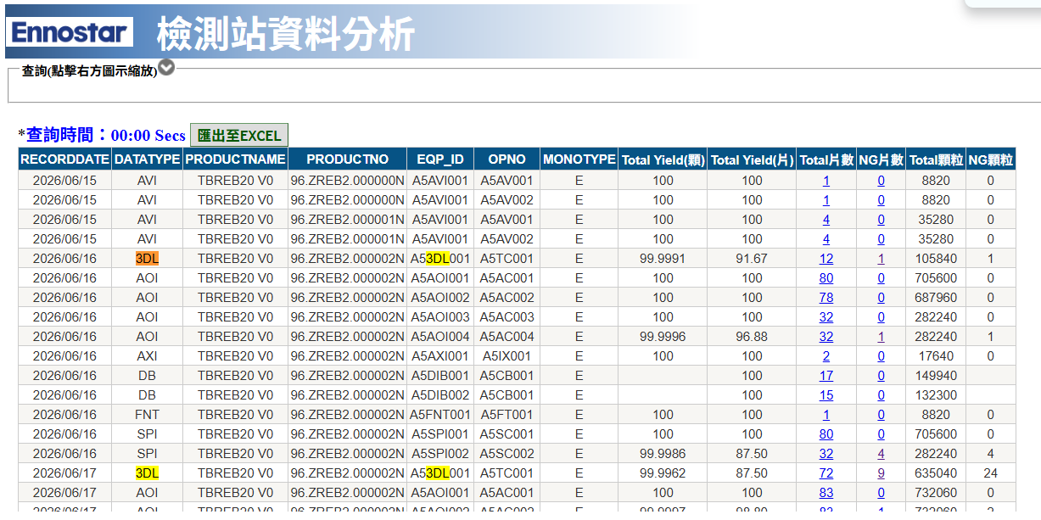

貼圖區-Month
SMT Line
LED Line
Rework
Finish good

SPI1
 | A5SC001 TotalPanels | A5SC001 PanelYield
2026-07 | 77 | 1
SPI2
 | A5SC002 TotalPanels | A5SC002 PanelYield | A5SC002 DieYield
2026-07 | 40 | 0.925 | 0.99998866213
FT1
 | A5FT001 TotalPanels | A5FT001 PanelYield | A5FT001 DieYield
2026-07 | 38 | 0.94736842105 | 0.99997314715
FT2
 | A5FT002 TotalPanels | A5FT002 PanelYield | A5FT002 DieYield
2026-07 | 4 | 1 | 1

AOI2
 | A5AC002 TotalPanels | A5AC002 PanelYield
2026-07 | 77 | 1
AOI4
 | A5AC004 TotalPanels | A5AC004 PanelYield | A5AC004 DieYield
2026-07 | 42 | 0.92857142857 | 0.99998920203
AOI5
 | A5AC005 TotalPanels | A5AC005 PanelYield | A5AC005 DieYield
2026-07 | 0 | #N/A | #N/A
AVI01
 | A5AV001 TotalPanels | A5AV001 PanelYield | A5AV001 DieYield
2026-07 | 8 | 1 | 1

AXI
 | A5IX001 TotalPanels | A5IX001 PanelYield
2026-07 | 39 | 0.97435897436
3DL01
 | A5TC001 TotalPanels | A5TC001 PanelYield | A5TC001 DieYield
2026-07 | 40 | 0.875 | 0.99927154195
3DL02
 | A5TC002 TotalPanels | A5TC002 PanelYield | A5TC002 DieYield
2026-07 | 0 | #N/A | #N/A
AVI02
 | A5AV002 TotalPanels | A5AV002 PanelYield | A5AV002 DieYield
2026-07 | 6 | 1 | 1

AOI1
 | A5AC001 TotalPanels | A5AC001 PanelYield
2026-07 | 77 | 1
AOI3
 | A5AC003 TotalPanels | A5AC003 PanelYield | A5AC003 DieYield
2026-07 | 40 | 0.925 | 0.99998866213

貼圖區-Week
SMT Line
LED Line
FT1+Rework
Finish good

SPI1
 | A5SC001 TotalPanels | A5SC001 PanelYield
2026-W29 | 0 | #N/A
2026-W28 | 77 | 1
SPI2
 | A5SC002 TotalPanels | A5SC002 PanelYield | A5SC002 DieYield
2026-W29 | 40 | 0.925 | 0.99998866213
2026-W28 | 0 | #N/A | #N/A
FT1
 | A5FT001 TotalPanels | A5FT001 PanelYield | A5FT001 DieYield
2026-W29 | 38 | 0.94736842105 | 0.99997314715
2026-W28 | 0 | #N/A | #N/A
FT2
 | A5FT002 TotalPanels | A5FT002 PanelYield | A5FT002 DieYield
2026-W29 | 0 | #N/A | #N/A
2026-W28 | 4 | 1 | 1

AOI2
 | A5AC002 TotalPanels | A5AC002 PanelYield
2026-W29 | 0 | #N/A
2026-W28 | 77 | 1
AOI4
 | A5AC004 TotalPanels | A5AC004 PanelYield | A5AC004 DieYield
2026-W29 | 42 | 0.92857142857 | 0.99998920203
2026-W28 | 0 | #N/A | #N/A
AOI5
 | A5AC005 TotalPanels | A5AC005 PanelYield | A5AC005 DieYield
2026-W29 | 0 | #N/A | #N/A
2026-W28 | 0 | #N/A | #N/A
AVI01
 | A5AV001 TotalPanels | A5AV001 PanelYield | A5AV001 DieYield
2026-W29 | 2 | 1 | 1
2026-W28 | 6 | 1 | 1

AXI
 | A5IX001 TotalPanels | A5IX001 PanelYield
2026-W29 | 39 | 0.97435897436
2026-W28 | 0 | #N/A
3DL01
 | A5TC001 TotalPanels | A5TC001 PanelYield | A5TC001 DieYield
2026-W29 | 40 | 0.875 | 0.99927154195
2026-W28 | 0 | #N/A | #N/A
3DL02
 | A5TC002 TotalPanels | A5TC002 PanelYield | A5TC002 DieYield
2026-W29 | 0 | #N/A | #N/A
2026-W28 | 0 | #N/A | #N/A
AVI02
 | A5AV002 TotalPanels | A5AV002 PanelYield | A5AV002 DieYield
2026-W29 | 0 | #N/A | #N/A
2026-W28 | 6 | 1 | 1

AOI1
 | A5AC001 TotalPanels | A5AC001 PanelYield
2026-W29 | 7 | 1
2026-W28 | 70 | 1
AOI3
 | A5AC003 TotalPanels | A5AC003 PanelYield | A5AC003 DieYield
2026-W29 | 40 | 0.925 | 0.99998866213
2026-W28 | 0 | #N/A | #N/A

貼圖區-Day
SMT Line
LED Line
FT1+ Rework
Finish good

SPI1
 | A5SC001 TotalPanels | A5SC001 PanelYield
2026-07-14 | 0 | #N/A
2026-07-13 | 0 | #N/A
2026-07-12 | 77 | 1
SPI2
 | A5SC002 TotalPanels | A5SC002 PanelYield | A5SC002 DieYield
2026-07-14 | 20 | 1 | 1
2026-07-13 | 20 | 0.85 | 0.99997732426
2026-07-12 | 0 | #N/A | #N/A
FT1
 | A5FT001 TotalPanels | A5FT001 PanelYield | A5FT001 DieYield
2026-07-14 | 36 | 0.94444444444 | 0.99997165533
2026-07-13 | 2 | 1 | 1
2026-07-12 | 0 | #N/A | #N/A
FT2
 | A5FT002 TotalPanels | A5FT002 PanelYield | A5FT002 DieYield
2026-07-14 | 0 | #N/A | #N/A
2026-07-13 | 0 | #N/A | #N/A
2026-07-12 | 4 | 1 | 1

AOI4
 | A5AC004 TotalPanels | A5AC004 PanelYield | A5AC004 DieYield
2026-07-14 | 23 | 0.91304347826 | 0.99999014098
2026-07-13 | 19 | 0.94736842105 | 0.9999880654
2026-07-12 | 0 | #N/A | #N/A
AOI2
 | A5AC002 TotalPanels | A5AC002 PanelYield
2026-07-14 | 0 | #N/A
2026-07-13 | 0 | #N/A
2026-07-12 | 77 | 1
AOI5
 | A5AC005 TotalPanels | A5AC005 PanelYield | A5AC005 DieYield
2026-W29 | 0 | #N/A | #N/A
2026-W28 | 0 | #N/A | #N/A
AVI1
 | A5AV001 TotalPanels | A5AV001 PanelYield | A5AV001 DieYield
2026-07-14 | 2 | 1 | 1
2026-07-13 | 0 | #N/A | #N/A
2026-07-12 | 6 | 1 | 1

AXI
 | A5IX001 TotalPanels | A5IX001 PanelYield
2026-07-14 | 36 | 0.97222222222
2026-07-13 | 3 | 1
2026-07-12 | 0 | #N/A
3DL01
 | A5TC001 TotalPanels | A5TC001 PanelYield | A5TC001 DieYield
2026-07-14 | 29 | 0.96551724138 | 0.99901868793
2026-07-13 | 11 | 0.63636363636 | 0.99993815708
2026-07-12 | 0 | #N/A | #N/A
3DL02
 | A5TC002 TotalPanels | A5TC002 PanelYield | A5TC002 DieYield
2026-07-14 | 0 | #N/A | #N/A
2026-07-13 | 0 | #N/A | #N/A
2026-07-12 | 0 | #N/A | #N/A
AVI2
 | A5AV002 TotalPanels | A5AV002 PanelYield | A5AV002 DieYield
2026-07-14 | 0 | #N/A | #N/A
2026-07-13 | 0 | #N/A | #N/A
2026-07-12 | 6 | 1 | 1

AOI1
 | A5AC001 TotalPanels | A5AC001 PanelYield
2026-07-14 | 7 | 1
2026-07-13 | 0 | #N/A
2026-07-12 | 70 | 1
AOI3
 | A5AC003 TotalPanels | A5AC003 PanelYield | A5AC003 DieYield
2026-07-14 | 20 | 0.85 | 0.99997732426
2026-07-13 | 20 | 1 | 1
2026-07-12 | 0 | #N/A | #N/A

